界面&功能
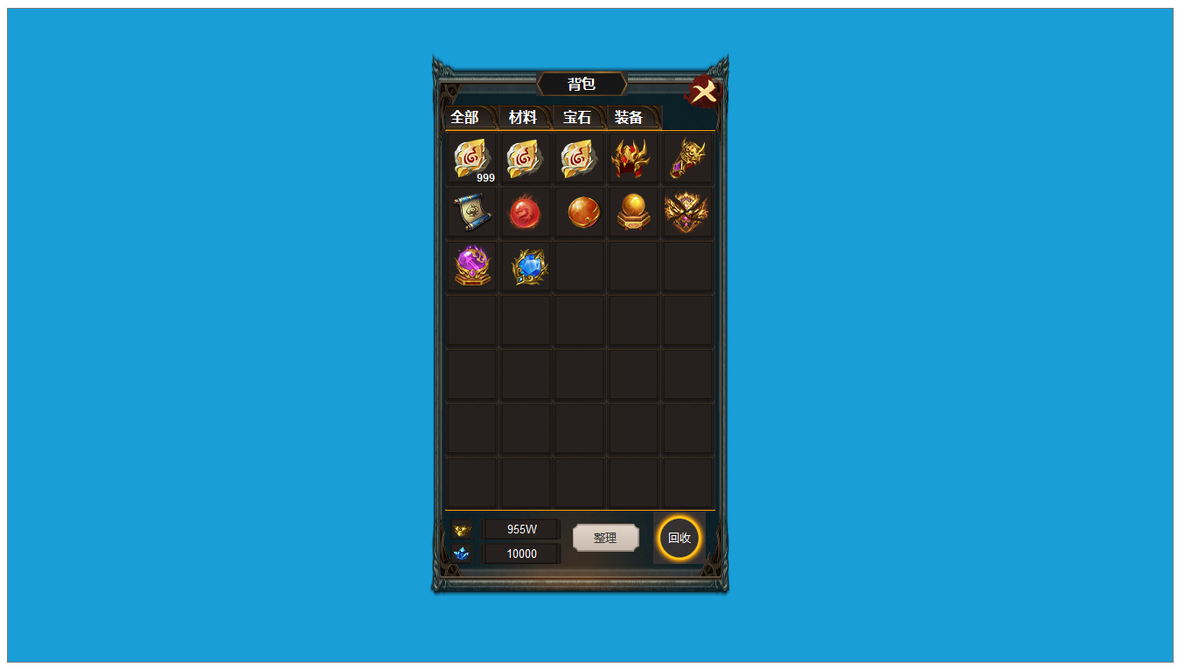
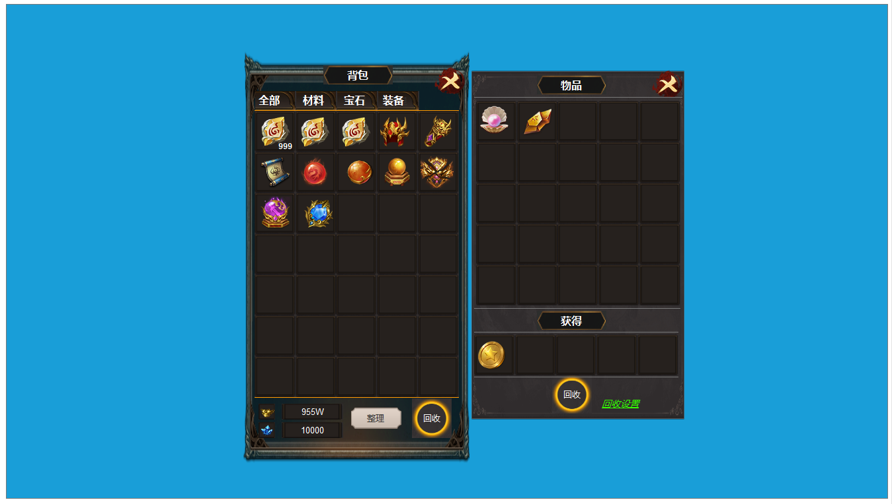
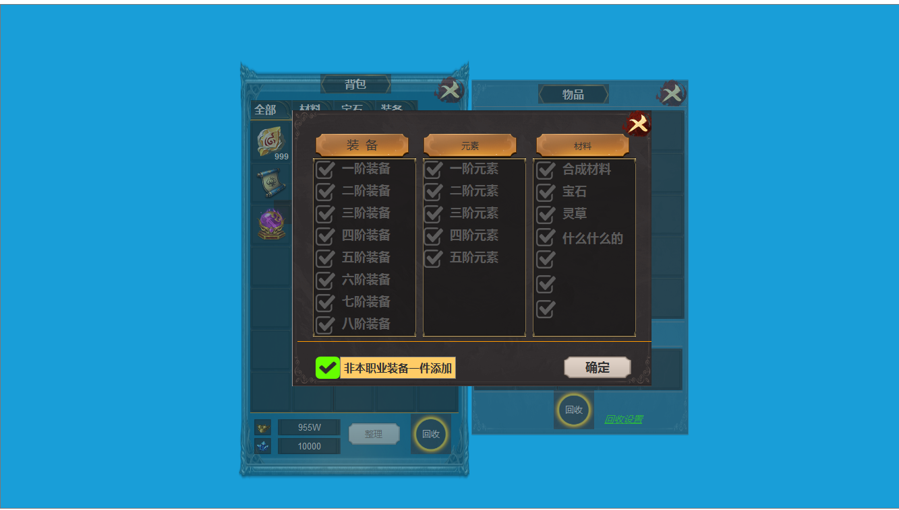
界面相关 |  |  |  |  | 功能规则

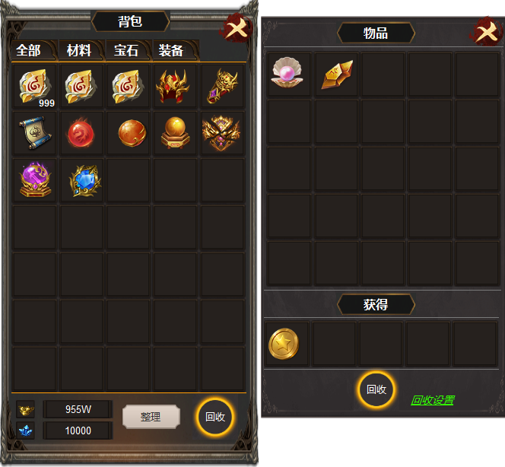
1
4
 | 主界面【当前为示例】
 |  |  | 美术需求 |  |  | 功能规则

 |  | 1 | 一级页签及选中状态 |  | 1 | 一级页签
 |  | 2 | 背包格子框体。 |  |  | ▶ | 点击下方道具进行筛选显示。
 |  | 3 | 道具框底，整理按钮，回收按钮。 |  | 2 | 道具栏
 |  | 4 | 框体，名称底. |  |  | ▶ | 显示道具icon，道具数量，区域进行滑动显示，上限200个。
 |  |  |  |  | 3 | 显示两种货币的数量，数值超过万，用亿，万，显示。
 |  |  |  |  |  | ▶ | 点击整理按钮，背包内道具进行整理。
 |  |  |  |  |  | ▶ | 点击回收按钮，右侧展开回收框体，此时双击背包内道具，添加到回收栏。
 |  |  |  |  | 4 | 回收界面
 |  |  |  |  |  | ▶ | 点击关闭按钮，只关闭回收界面。
 |  |  |  |  |  | ▶ | 背包内双击道具添加到回收栏，下方即显示回收可获得道具的数量。
2
 |  |  |  |  |  | ▶ | 回收栏双击道具，可放回背包。
 |  |  |  |  |  | ▶ | 点击回收，可获得回收道具。
 |  |  |  |  | 5 | 点击回收设置，可弹出三级弹窗。如下图

3
5

1

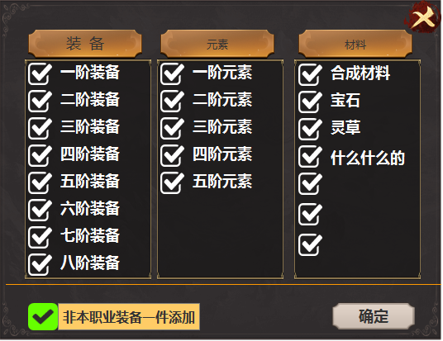
 |  |  | 1 | 名称框底 | 1 | 回收三级弹窗
 |  |  |  | 可选中的框体和√标记 |  | ▶ | 回收界面点击回收设置打开界面，关闭时返回上一层。
 |  |  |  | 确定按钮 |  | ▶ | 在可选择框内选中时，背包内相应道具自动添加到回收栏。
 |  |  |  |  |  | ▶ | 区域可上下滑动。
 |  |  |  |  |  | ▶ | 点击确定按钮，并返回回收界面。

参考图

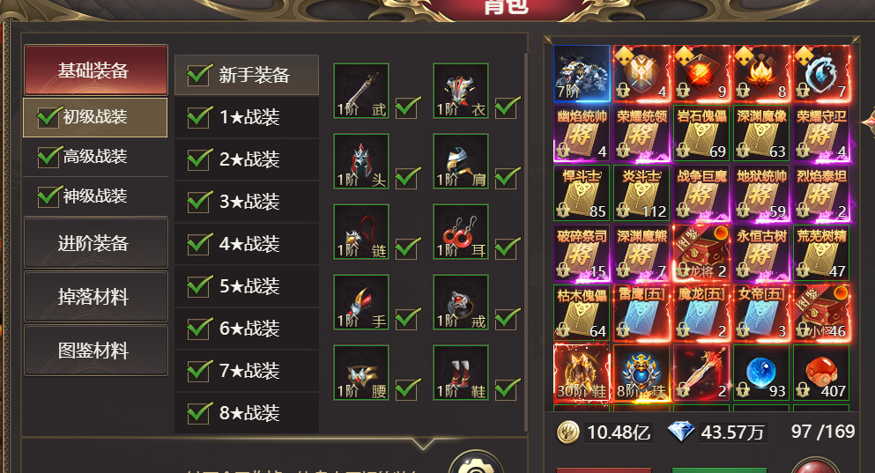
参考图

 | XXXXXXXX界面
 | //当前系统功能设计思路参考（包括游戏）

